Лист1
№ | x | y | x^2 | ln y | x*ln y | y_pred | Метод средних квадратов
1 | 1 | 1 | 1 | 0 | 0 | 1.7973941613 | 0.63583744854
2 | 2 | 3.5 | 4 | 1.2527629685 | 2.505525937 | 2.9458112561 | 0.30712516386
3 | 3 | 9 | 9 | 2.1972245773 | 6.591673732 | 4.8279916243 | 17.405653887
4 | 4 | 10 | 16 | 2.302585093 | 9.210340372 | 7.9127619179 | 4.3565628114
5 | 5 | 11.8 | 25 | 2.4680995315 | 12.340497657 | 12.968498299 | 1.3653882756
6 | 6 | 15 | 36 | 2.7080502011 | 16.248301207 | 21.254518951 | 39.119007311
 |  |  |  |  |  |  | 63.189574897 | сумма

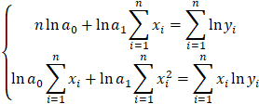
Итого | 21 | 50.3 | 91 | 10.928722371 | 46.896338905

 |  |  | ln a0 | ln a1 | b
 |  | 1 | 6 | 21 | 10.928722371
 |  | 2 | 21 | 91 | 46.896338905

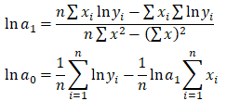
 |  |  | 0.86666666667 | -0.2
 |  |  | -0.2 | 0.057142857143

 |  |  | 0.092291607557 | a0= | 1.096684577
 |  |  | 0.49404632029 | a1= | 1.638934475

